关系图
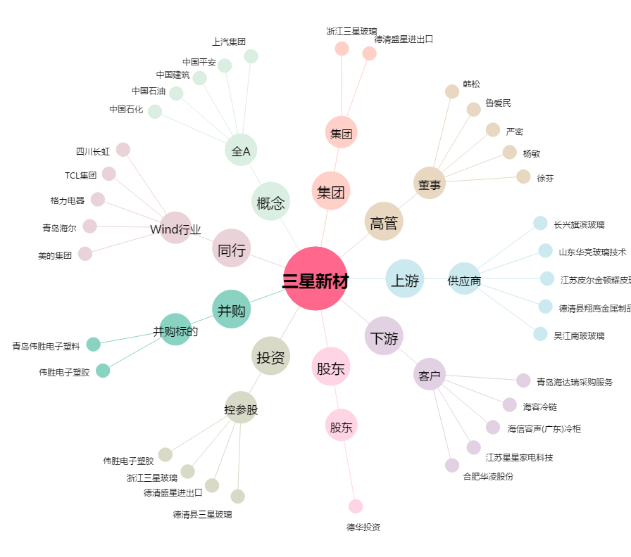
三星新材[603578.SH] - 关系概览图

